Лист1
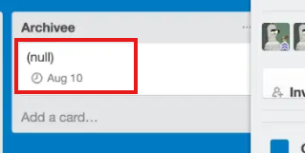
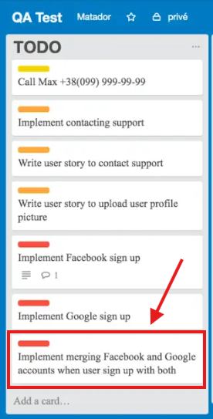
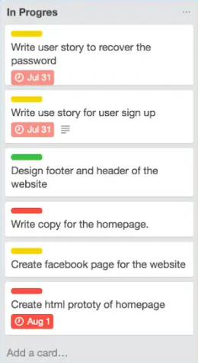
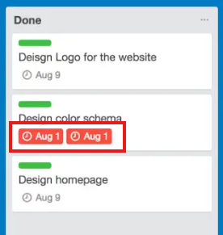
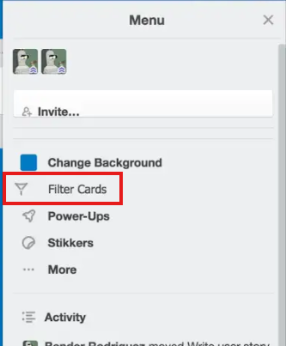
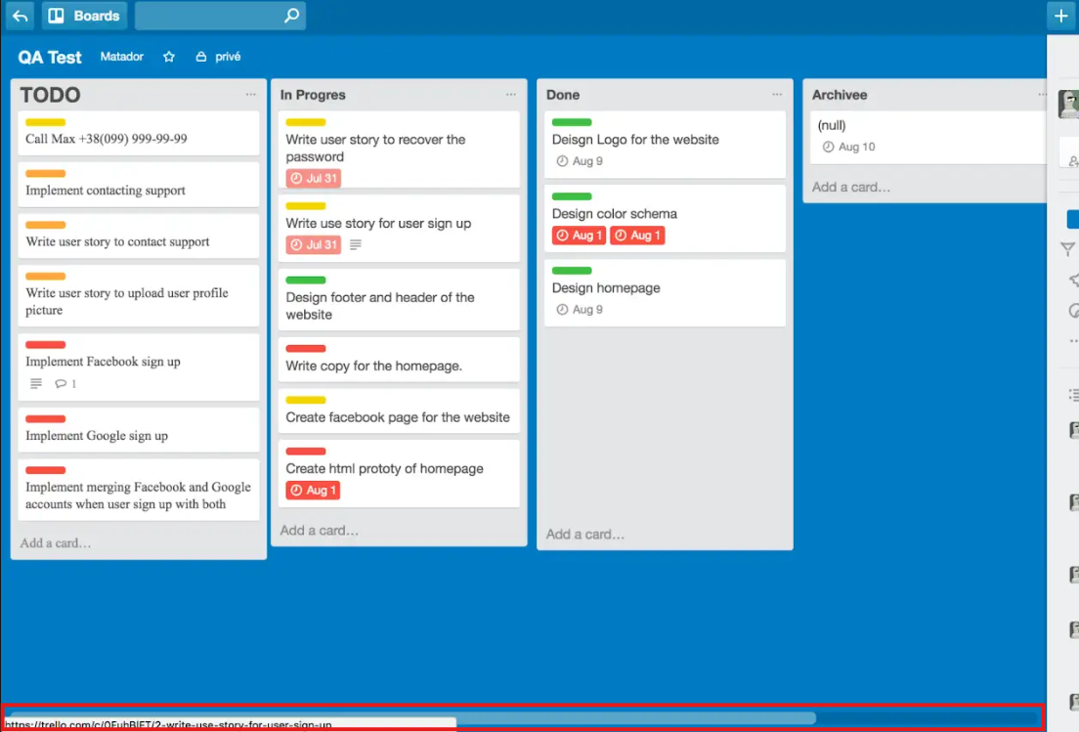
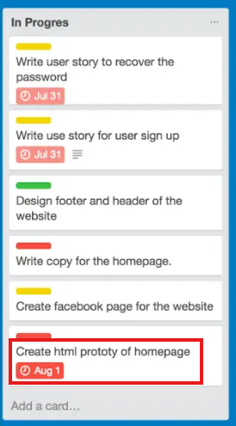
Bug-reports | 1 | 2 | 3 | 4 | 5 | 6 | 7 | 8
 | Відображення значення "(null)" у картці в колонці Archive | Відсутній коректний empty state для порожньої колонки Archive | Обрізання довгого тексту в картках без можливості перегляду | Неконсистентне відображення дат у картках | Потенційне накладання або некоректне вирівнювання бейджів | Іконка фільтрації зсунута вліво у вкладці меню | Некоректне відображення контенту при довгих назвах задач | Некоректне відображення нижньої частини інтерфейсу (скрол)
Attachment

